PRINCIPAL
BORRAR DATOS
OPTIMíZALO
 | Financiación | iNimbusVoIP | Terminales | Instalación | Servicios Operador | PROPUESTA
Su Cliente paga por:
iNimbus-U8 |  | (i) | (ii) | (iii) | (iv) = (i) + (ii) + (iii)
+
+
=
 |  | Equip+Serv Prof. | Serv. Oper. FIJO | Serv. Oper. Móvil | Cuota Total :
Cuotas
 | 24 | 237.64 € | 149.00 € | - € | 386.64 € |  |  | 386.64
 |  | Mensual | Mensual | Mensual
 |  |  |  |  |  | Mensual
Extensiones
 | 32 | Cuota Total /Ext: |  | PBX + Terminales | Sólo PBX
 |  |  | 12.08 € | 5.62 € | 5.25 € |  |  | Todos los Precios NO incluyen IVA
 |  |  |  |  |  | Ingreso Total Después de 24meses

1 | Plazo que desea Financiar la Operación:
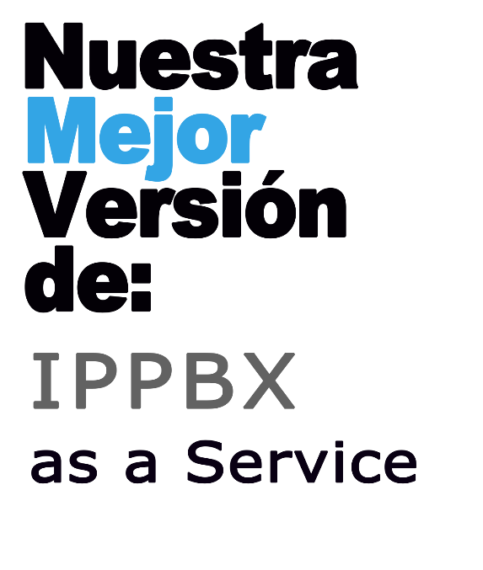
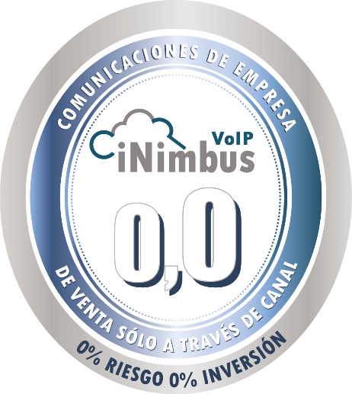
1.a | Elija el Número Cuotas Mensuales para el contrato: |  | a 24 Meses

2 | Seleccione Los Equipos que necesita:

2.a | Indique el Número de Líneas SIP Concurrentes: |  | 0

2.b | Indique el Número de Extensiones SIP: |  | 32

2.c | Seleccione el color del terminal de Operadora |  | Si Incluir el Terminal

 |  |  |  |  | TABLA RESUMEN

 | Referencia | iNimbus-U2 | iNimbus-U3 | iNimbus-U4 | iNimbus-U6 | iNimbus-U8 | iNimbus-U12 | iNimbusESP
EQUIPOS | Con los siguientes Equipos:
 | Descripción | Centralita IP iNimus Unify con hasta 2 Líneas SIP y hasta 8 Extensiones SIP | Centralita IP Inimbus Unify con hasta 3 Líneas SIP y hasta 12 Extensiones SIP | Centralita IP iNimbus Unify con hasta 4 Líneas SIP y hasta 16 Extensiones SIP | Centralita IP iNimbus Unify con hasta 6 Líneas SIP y hasta 24 Extensiones SIP | Centralita IP iNimbus Unify con hasta 8 Líneas SIP y hasta 32 Extensiones SIP | Centralita IP iNimbus Unify con hasta 12 Líneas SIP y hasta 48 Extensiones SIP | Centralita IP iNimbus Unify con hasta X Líneas SIP y hasta Y Extensiones SIP
 | Número de Líneas SIP | 2 | 3 | 4 | 6 | 8 | 12 | 0
 | Número de Líneas RDSI | 2 | 2 | 2 | 2 | 2 | 2 | 0
 | Número de Extensiones SIP | 8 | 12 | 16 | 24 | 32 | 48 | 0
 | Número de Extensiones FXS (base) | 4 | 4 | 4 | 4 | 4 | 4 | 0
 | Canales DISA | 1 | 1 | 2 | 2 | 2 | 2 | 0
 | Códec Utilizado: | G711 | G711 | G711 | G711 | G711 | G711 | G711
 | Cuota Mensual por Extensión Instalada: | 8,74 € | 6,98 € | 6,10 € | 5,22 € | 5,25 € | 4,66 € | 0,00 €
 | PVP PBX (Sin Terminales HDV/TGP/Softphone): |  |  |  |  |  |  | €-

 | Terminal de Operadora | 1 x CP400 | 1 x CP400 | 1 x CP400 | 1 x CP400 | 1 x CP400 | 1 x CP400 | 1 x CP400
 | Otros terminales (*) | 0 | 0 | 0 | 0 | 0 | 0 | 0

 | Con los siguientes Servicios Profesionales
SERV. PROFESIONALES | Instalación Equipos | Incluída | Incluída | Incluída | Incluída | Incluída | Incluída | Incluída
 | Importe Instalación recomendado: | 713,00€ | 713,00€ | 713,00€ | 713,00€ | 713,00€ | 713,00€ | 713,00€
 | Extensión de Garantía Estándar(*) | Incluida | Incluida | Incluida | Incluida | Incluida | Incluida | Incluida
 | Período Extensión de Garantía: | 1 Año | 1 Año | 1 Año | 1 Año | 1 Año | 1 Año | 1 Año
 | Importe Extensión Garantía: | 548,24€ | 548,24€ | 548,24€ | 548,24€ | 548,24€ | 548,24€ | 548,24€
 | Puesta en Marcha y Formación | No Incluída | No Incluída | No Incluída | No Incluída | No Incluída | No Incluída | No Incluída
 | Importe Puesta en Marcha y Formación: | 0,00€ | 0,00€ | 0,00€ | 0,00€ | 0,00€ | 0,00€ | 0,00€
 | Auditoría de Red | No Incluída | No Incluída | No Incluída | No Incluída | No Incluída | No Incluída | No Incluída
 | Importe Auditoria de Red: | 0,00€ | 0,00€ | 0,00€ | 0,00€ | 0,00€ | 0,00€ | 0,00€

SERV. OPER | Incluyendo la Tarifa Plana Llamadas Sin Conexión de FIBRA a Internet
 | Canales de Comunicación | 2 | 3 | 4 | 6 | 8 | 12 | 12
 | Numeración Geográfica | 1 | 1 | 1 | 1 | 1 | 2 | 2
 | Llamadas a FIJOS NAC | ilimitadas | ilimitadas | ilimitadas | ilimitadas | ilimitadas | ilimitadas | ilimitadas
 | Llamadas a Fijos Internacionales Zona 1 | Ilimitadas | Ilimitadas | Ilimitadas | Ilimitadas | Ilimitadas | Ilimitadas | Ilimitadas
 | Llamadas a Móviles Nacionales | Ilimitadas | Ilimitadas | Ilimitadas | Ilimitadas | Ilimitadas | Ilimitadas | Ilimitadas
 | Cuota de Alta | 0 € | 0 € | 0 € | 0 € | 0 € | 0 € | 0 €
 | Conexión a la RED Operador | No Incluída | No Incluída | No Incluída | No Incluída | No Incluída | No Incluída | No Incluída

2.d | Incluya los terminales, Softphone y Circuit Adicionales

2.d.1 | Seleccione la cantidad de terminales | C O N C A B L E |  |  |  |  |  |  |  | S O F T W A R E
 | 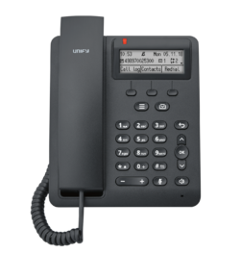 |  | 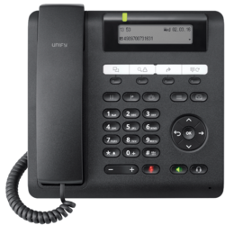 | 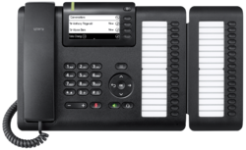 |  | 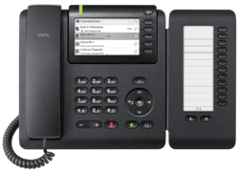
 |  | CP100 | CP200 | CP205 | CP400 | KM400 | CP600 | CP600E | KM600 | OpenScape PE
 | Tipo Terminal: | SIP & HFA | SIP & HFA | SIP & HFA | SIP & HFA | DSS | SIP & HFA | SIP & HFA | DSS | SIP Softphone
 | Pantalla Principal | 162x48 pixels | 192x48pixels | 192x48pixels | 160x384pixels | 128x160 (1,8") | 128x160 (1,8") | 128x160 (1,8") | 320x240 (3,5") | Según PC
 | Pantalla Secundaria | No | No | No | No | No | No | No | No | No
 | Pantalla Táctil | No | No | No | Si | No | No | No | No | Según PC
 | Pantalla Color | No | No | No | No | SI | SI | SI | SI | SI
 | Videocámara Integrada | No | No | No | No | No | No | No | No | No
 | Lampara de Mensaje | 1 | 1 | 1 | 0 | 0 | 0 | 0 | 0 | 0
 | N.º Cuentas SIP | 1 | 1 | 1 | 0 | 8 | 0 | 0 | 0 | 1
 | Interfaz Red 10/100 | 2 | 2 | 0 | 0 | 1 | 0 | 0 | 0 | 0
 | Interfaz de Red 10/100/1000 | 0 | 0 | 2 | 0 | 0 | 0 | 0 | 0 | 0
 | Puerto RJ9 para Cascos | 1 | 1 | 1 | 1 | 0 | 1 | 1 | 0 | 0
 | Puerto 2.5mm (miniJack) para Cascos | 0 | 0 | 0 | 0 | 1 | 1 | 1 | 1 | Según PC
 | Teclas de Función | 3 | 3 | 3 | 0 | 3 | 3 | 3 | 3 | 4
 | Teclas Programables | 4 | 5 | 5 | 40 | 0 | 0 | 0 | 18 | 0
 | Bluetooth Integrado | No | No | No | No | No | No | No | No | No Aplica
 | Descolgado Electrónico (EHS) | No | Si | Si | No | No | No | No | No | No Aplica
 | Modulo de Ampliación DSS (KX-HDV20) | No Admitido | 1 | 1 | 1 | No Admitido | 1 | 1 | No Admitido | No Admitido
 | Manos Libres HD Dúplex | Si | Si | Si | No | Si | Si | Si | Si | Según PC
 | PoE 802.33af | Si | Si | Si | No | Si | No Aplica | No Aplica | No Aplica | No Aplica
 | Alimentador | Incluir | Incluir | Incluir | Incluir | A través del Terminal | Incluir | Incluir | A través del Terminal | Según PC
 | Color: | Solo en Negro | Solo en Negro | Solo en Negro | Solo en Negro | Solo en Negro | Solo en Negro | Solo en Negro | Solo en Negro | Según PC

2.d.1 | CANTIDAD: | 0 | 0 | 0 | 0 | 0 | 0 | 0 | 0 | 0
 |  | CP100 | CP200 | CP205 | CP400 | KM400 | CP600 | CP600E | KM600 | OpenScape PE

2.d.2 | Seleccione la cantidad de terminales | C O N C A B L E |  |  |  |  | I N A L A M B R I C O S
 |  | 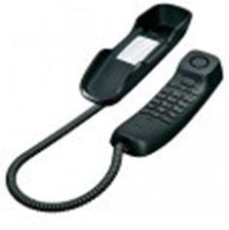 | 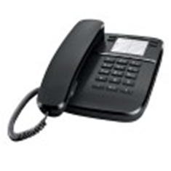 |  | 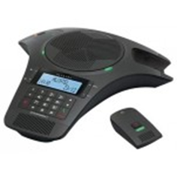 | 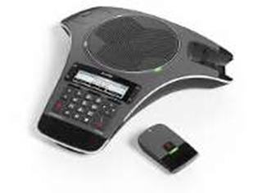 | 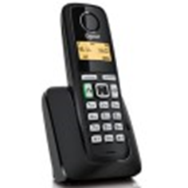 | 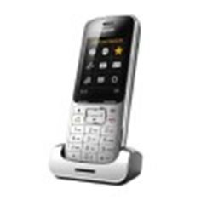 | 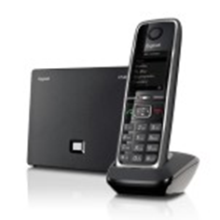
 |  | DA210 | DA310 | DA410 | CONFERENCE1500 | CONFERENCE1550 | A220 | SL450 | C530IP | C530H
 | Tipo Terminal: | FXS | FXS | FXS | FXS | SIP | Dect | Dect | SIPDect | Dect
 | Pantalla Principal | No | No | No | 140x64 | 158x57 | 90x64(1,4") | 240x320 (2,4") | 128x160 (1,8") | 128x160 (1,8")
 | Pantalla Secundaria | No | No | No | No | No | No | No | No | No
 | Pantalla Táctil | No | No | No | No | No | No | No | No | No
 | Pantalla Color | No | No | No | No | No | No | SI | SI | Si
 | Videocámara Integrada | No | No | No | No | No | No | No | No | No
 | Lampara de Mensaje | 0 | 0 | 0 | No | 0 | 0 | 0 | 0 | 0
 | N.º Cuentas SIP | 0 | 0 | 0 | 0 | 3 | 0 | 6 | 0 | 0
 | Interfaz Red 10/100 | 0 | 0 | 0 | 0 | 1 | 0 | 0 | 1 | 0
 | Interfaz de Red 10/100/1000 | 0 | 0 | 0 | 0 | 0 | 0 | 0 | 0 | 0
 | Puerto RJ11 | 1 | 1 | 1 | 1 | 0 | 1 | 1 | 1 | 0
 | Puerto RJ9 para Cascos | 0 | 0 | 1 | 0 | 0 | 0 | 0 | 0 | 0
 | Puerto 2.5mm (miniJack) para Cascos | 0 | 0 | 0 | 0 | 0 | 0 | 1 | 1 | 1
 | Teclas de Función | 0 | 4 | 4 | 4 | 4 | 2 | 2 | 2 | 2
 | Teclas Programables | 0 | 0 | 0 | 0 | 0 | 0 | 0 | 0 | 0
 | Bluetooth Integrado | No | No | No | No | Si | No | Si | No | No
 | Descolgado Electrónico (EHS) | No | No | No | No | No | No | No | No | No
 | Modulo de Ampliación DSS | No Admitido | No Admitido | No Admitido | No Admitido | No Admitido | No Admitido | No Admitido | No Admitido | No Admitido
 | Manos Libres HD Dúplex | No | No | No. | Si | Si | Si | Si | Si | Si
 | PoE 802.33af | No | No | No | No | Si | No Aplica | No Aplica | No Aplica | No Aplica
 | Alimentador | Incluir | Incluir | Incluir | Incluido | Incluido | Incluido | Incluido | Incluido | Incluido
 | Color: | Escoge Negro | Escoge Negro | Escoge Negro | Solo en Negro | Solo en Negro | Solo en Negro | Solo en Negro | Solo en Negro | Solo en Negro
 | GAP | No | No | No | No | No | Si | Si | Si | Si

2.d.2 | CANTIDAD: | 0 | 0 | 0 | 0 | 0 | 0 | 0 | 0 | 0
 |  | DA210 | DA310 | DA410 | CONFERENCE1500 | CONFERENCE1550 | A220 | SL450 | C530IP | C530H

2.e | Seleccione las licencias de circuit que necesita


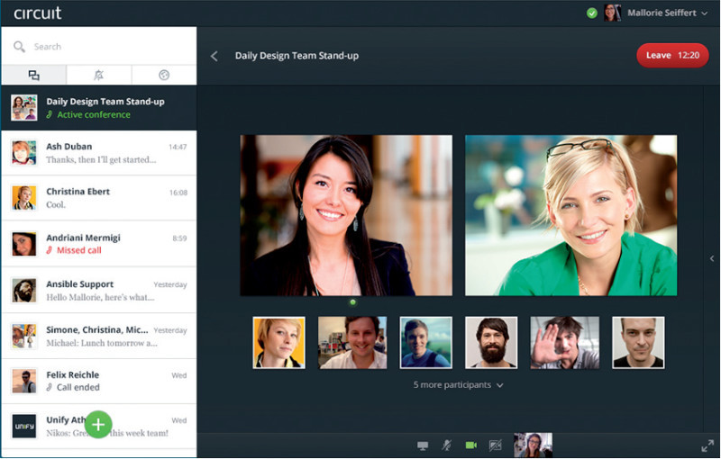
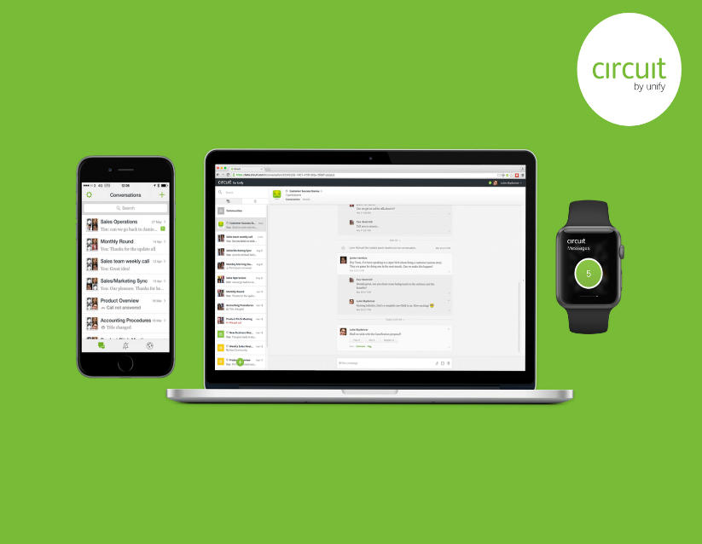
 |  | Team | Profesional | Enterprise
 | Solución de Colaboración | Si | Si | Si
 | Llamadas de Voz y Video | Si | Si | Si
 | Audio y Videoconferencia | Si | Si | Si
 | Compartir Archivos | Si | Si | Si
 | Compartir Pantalla | Si | Si | Si
 | Número de Usuarios | Ilimitados | Ilimitados | Ilimitados
 | Número de Usuarios/Conferencia | 6 | ilimitados | ilimitados
 | Almacenamiento por Usuario | 5GB | 10GB | 20GB
 | Soporte Help Desk Circuit | No | Si | Si
 | Grabación | No | Si | Si
 | Virtualización (Vmware;Citrix) | No | No | Si
 | iOS, Android; Chrome, Firefox, ie | Si | Si | Si

2.e | CANTIDAD de usuarios: | 0 | 0 | 0

3 | Agregue los Servicios Profesionales de Instalación y Mantenimiento

3.a. | Incluir Instalación de los Equipos

 | Indique si incluye la instalación de los Equipos recomendada |  |  | Incluir
 | Si no, incluya el importe que estime por este concepto: |  |  | - €
3.b | Incluir Extensión de Garantía para estos equipos:

 | Indique si incluye la Extensión de garantía (Mantenimiento) recomendada |  |  | Incluir
 | Si no, incluya el importe que estime por este concepto: |  |  | - €
3.c | Puesta en Marcha y Formación

 | Indique el importe por concepto de Puesta en Marcha o Formación a Usuarios: |  |  | - €
3.d | Auditoría de Red

 | Indique el importe por concepto de Inspección y adecuación de la RED: |  |  | - €

4 | Agregue los servicios de Operador que quiere para Acceso DIRECTO FIJO:
 | A continuación le ofrecemos dos tipos de Tarifas para dar acceso a la IPPBX. Solo tiene que escoger entre una de las dos:

4.a | Incluir la Tarifa | 149.00 € | Mensual | PLANA
 | Nuestra Tarifa Plana Incluye:
 |  | El Número de Canales según se ha indicado arriba.
 |  | Minutos ilimitados en llamadas a Móviles Nacionales; Fijos Nacionales y Fijos de más de 30 Países (*)
 |  | Números Geográficos según el Plan (Ver Tabla resumen de Servicios de Operador arriba)
 |  | La conexión con Fibra a Internet si se selecciona en el apartado 4h
 |  | Revisar punto E.2 del contrato para comprobar servicios NO comisionables
 | Si Selecciona la Tarifa A MEDIDA podrá escoger las Ctas SIP o TrunkSIP
4.b | Cuenta SIP

 | Servicio Básico VoIP: | - € | Mensual/CtaSIP | No Incluir
 | Nuestra CuentaSIP Incluye:
 |  | 3 Canales de Voz Simultaneas
 |  | 1 Número Nacional Geográfico de cualquier provincia
 |  | No ampliable y No Comisionable
 |  | No es compatible con las Tarifas Planas
4.c | Trunk SIP

 | Número de Canales de Voz: | - € | Mensual/Trunk | 10 | <-- Recuerde seleccionar la tarifa en Minutos en 4.d
 | Nuestro TrunkSIP Incluye:
 |  | Los canales independientes seleccionados arriba
 |  | No incluye Número Geográfico
 |  | Admite números geográficos ilimitados portados o nuevos.
 |  | Ampliable pero no Comisionable
 |  | No es compatible con las Tarifas Planas
4.d | Tarifa de Minutos a Medida para Ctas SIP y/o TrunkSIP
 | Si ha seleccionado la Tarifa a Medida podrá escoger el plan Tarifario que mejor se adapte a su consumo anual de minutos.

 | Número de Minutos Máximos: | - € | Mensual | 1000 Min
 | Nuestra Tarifa incluye:
 |  | Los Minutos arriba señalados para REPARTIR entre las llamadas a Móviles Nacionales; Fijos Nacionales y Fijos de más de 30 Países (*)
 |  | Plan Tarifario ampliable.
4.e | Número Geográfico

 | Numeración Geográfica D.D.I. | - € | Mensual / DDI | 0
 | Nuestro DDI Incluye:
 |  | Admite números geográficos ilimitados portados o nuevos de cualquier provincia.
 |  | Solo para Trunk SIP
 |  | Ampliable pero no Comisionable
4.f | FAX TO MAIL

 | Servicio FAX TO MAIL: | - € | Mensual/Servicio | No Incluir
 | Si lo Incluye , indique la cantidad que necesita: |  |  | 1
 | Nuestro Servicio Incluye:
 |  | Envío y recepción de faxes desde una cuenta de correo
 |  | Ampliable pero no Comisionable
4.g | Red Inteligente (900/901/902/807)

 | Servicio Red Inteligente: | - € | Mensual/Servicio | No Incluir
 | Si lo Incluye , indique la cantidad que necesita: |  |  | 1
 | Nuestro Servicio Incluye:
 |  | Centralización de llamadas de distintas localidades en un mismo número
 |  | Ampliable pero no Comisionable

 | A estas Tarifas Planas o a Medida Ud. Podrá agregarle :

4.h | Conexión a Internet con FIBRA simétrica 300Mb

 | Conexión de FIBRA: | - € | Mensual/FIBRA | Sin Conexión

 | Incluir ONT: | 6.00 € | Mensual/FIBRA | Incluir

 | Incluir el Router: | - € | Mensual/FIBRA | No Incluir

 | Incluir Instalación Router/ONT | - € |  | Ninguna

5 | Agregue los servicios de Operador que quiere para Líneas de MOVIL:

5.a | Número de Líneas Móviles
 | Servicio Ofrecido por:
 |  | 14.00 € | Mensual/Línea | 0

 |  | Incluye Tarifa con Minutos ilimitados a llamadas Nacionales + 24Gb + 100SMS al mes
 |  | Estas Líneas están asociadas siempre a la contratación de los Servicios de Telefonía Fija y NO incluyen el terminal de telefonía móvil

 | Observaciones

(i) | Importe de la cuota mensual al Cliente que incluye: LA PBX, Los terminales y Los servicios profesionales de Instalación de equipos
(ii) | Importe de la cuota mensual al cliente por concepto de los servicios de Operador por Telefonía Fija: Líneas, Nº Geográfico, Tarifas planas, Tarifas decrecientes, etc.
(iii) | Importe de la cuota mensual al Cliente por concepto de los servicios de Operador Móvil: Líneas Móviles Contratadas.
(iv) | Importe Total de la Cuota al Cliente por todos los servicios contratados: PBX, Terminales, Servicios profesionales y Servicios de Operador Móvil y Fijo.

 | Permanencia: 24 meses. Penalización en caso de baja anticipada se aplicará el cargo correspondiente según contrato. En caso de baja del servicio, el equipamiento en alquiler será devuelto.
4.g | FIBRA LCRcom Pro 300 Mb simétricos / IP Fija (Para más IPs fijas consultar precios) / Máxima Velocidad de línea. / Secured Wireless Network and Guest Zone. / Línea e instalación de PTO incluida
 | No incluido instalación de Router y ONT. Router recomendado 300 Mb Mikrotik RBD52G, alquiler opcional con coste +6€/mes. En caso de no contar con cobertura de 300 Mb se instalarán 100 Mb. ONT recomendada Nokia 7368 ISAM, alquiler opcional con coste +6€/mes, compra opcional por 62,70 €. En caso de baja del servicio, el equipamiento en alquiler será devuelto. Permanencia: 24 meses. Penalización en caso de baja anticipada: 60€. Plazo máximo de instalación 20 días laborables.

(*) | Destinos Internacionales Cubiertos en la Tarifa Plana |  | ALEMANIA, AUSTRALIA, AUSTRIA, BÉLGICA, BULGARIA, CANADÁ, CROACIA, R. CHECA, DINAMARCA, ESLOVAQUIA, ESLOVENIA, ESTONIA, FINLANDIA, FRANCIA, GRECIA, HOLANDA, HUNGRÍA, INGLATERRA, IRLANDA, ISRAEL , ITALIA, LETONIA, LITUANIA, LUXEMBURGO, MALTA, NUEVA ZELANDA, NORUEGA, POLONIA, PORTUGAL, RUMANIA, SUDÁFRICA y SUECIA.

(**) | Se Comisionan por las contrataciones de Tarifas Planas o tarifas decrecientes
 |  | iNimbus VoIP es una marca registrada. |  | Diciembre-2019

PROPUESTA
 | Financiación | iNimbusVoIP | Instalación | Servicios Operador

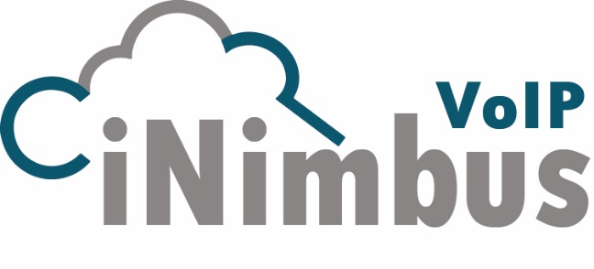

powered by

Referencia:
Nombre:
Dirección:

Atención:
Teléfono:
 |  | Cantidad | Cuota Mensual | Cuota Total
(i) Cuota Mensual Financiamiento Equipos + Servicios Instalación |  | 1 | 237.64 € | 237.64 €
iNimbus-U8 | Suministro e instalación de Centralita IP iNimbus Unify con hasta 8 Líneas SIP y hasta 32 Extensiones SIP
 | Esta Cuota Incluye:
 | Terminal de Operadora: 1 x CP400
 | Terminal(es) Adicional(es) incluídos en la propuesta: ; 1 x OpenScape Desk Phone CP400
 | jdfksjgasfga. Vghv gf
 | Instalación Equipos | Incluída
 | Garantía Estándar (1er Año ) | Incluida
 | Extensión Garantía Adicional | 1 Año
 | Puesta en Marcha y Formación | No Incluída
 | Auditoría de Red | No Incluída

(ii) Cuota Mensual Tráfico y Servicios de Operador Fijo |  | 1 | 149.00 € | 149.00 €
 | Tarifa PLANA de Llamadas iNimbus | 1 | 149.00 €
 | Esta Cuota Incluye:
 | Canales de Comunicación SIP | 8
 | Numeración Geográfica D.D.I. | 1
 | Llamadas a FIJOS Nacionales | ilimitadas
 | Llamadas a Fijos Internacionales Zona 1 | ilimitadas
 | Llamadas a Móviles Nacionales | ilimitadas

 | Cuota por Numeración Geográfica Adicional (D.D.I.) | 0 | - €
 | Cuota por Servicio de Fax To MAIL Opcional | No Incluida | - €
 | Cuota por Servicio RED Inteligente (900/901/902/807) | No Incluida | - €
 | Cuota de Alta | Gratis
 | Conexión FIBRA SIMETRICA a la RED Operador | No Incluída | - €
 | Cuota Router para conexión de FIBRA Simétrica | 0 | - €
 | Cuota ONT para conexión de FIBRA Simétrica | 0 | - €

(iii) Cuota Mensual Tráfico y Servicios de Operador Móvil |  | 0 | - € | - €
 | Cuota por Línea(s) Móvil(es) con SIM y Tarifa ilimitada BOX12 | 0 | - €

TERMINOS DE LA OFERTA (i)+(ii)+(iii) |  | Sub Total 24 Meses: |  | 386.64 €
Tiempo Entrega: | 1 semana | IVA | 21% | 81.19 €

 |  | Total cuota 24 Meses: |  | 467.83 €

Aprobado Por:

La instalación corresponde a la colocación del equipo en las instalaciones del cliente y solo incluye el material para realizar la instalación de la propia PBX. Los precios de la instalación están definidos para la Provincia. Para otras zonas del país por favor consultar. Solo incluye Mano de Obra. El alcance se limita a 5 horas de programación y entrenamiento en una sola sesión. Este precio de Formación incluye una (1) hora para entrenamiento al Usuario en una sola sesión continua.

Los Fabricantes o cualquiera de sus distribuidores no pueden hacerse responsables por precios, términos o condiciones de venta que sean causadas por errores tipográficos y se reserva el derecho de anular cualquier pedido producto de dichos errores. Los precios, promociones, especificaciones, condiciones de venta de las ofertas son para clientes en España Peninsular y Baleares, y pueden cambiar sin notificación previa.

INIMBUS VOIP, S.L es una empresa con registro Mercantil de Madrid; Tomo: 37.058; Folio:100; Sección: 8; Hoja: M-661848, Inscripción: 1
 | Calle Herramientas 34, 28918 Leganés, Madrid, España.
 | B87999017

